Sheet1
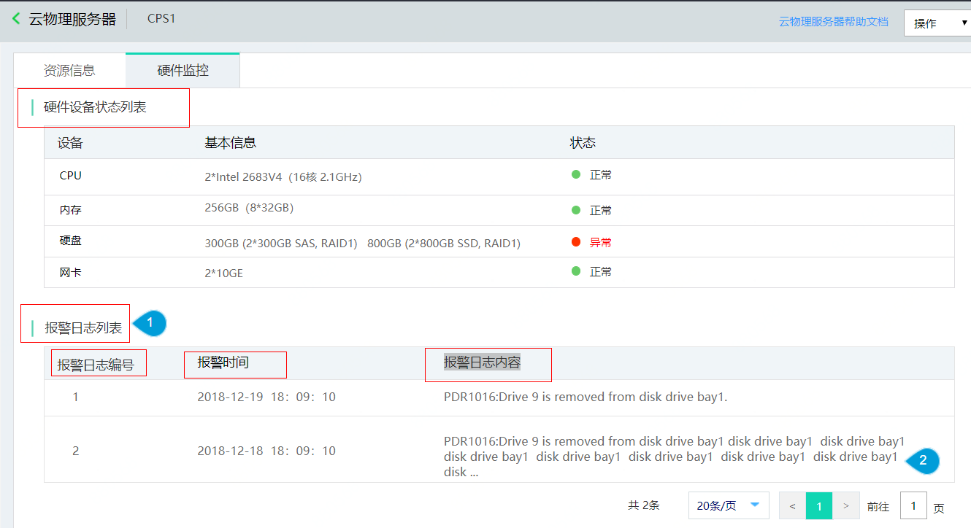
硬件设备状态列表 | 详情页
报警日志列表
报警日志编号
报警时间
报警日志内容

